スポンサー公告
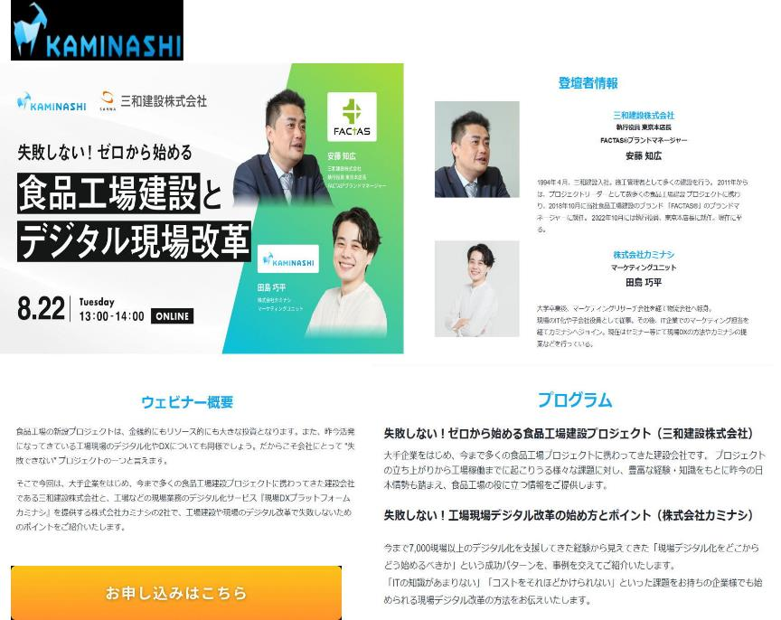

33 ノロウイルス関連情報
ノロウイルス指数平年同等 散発事故発生 |  |  |  |  |  |  |  | 出典:東京都感染症情報センター
 |  |  |  |  |  |  |  | （最近５年間の週値の比較） ノロウイルスの感染周期は4年ですね 前回は2018年

東京都は レベル 2 全国平均 (レベル2) 2.13

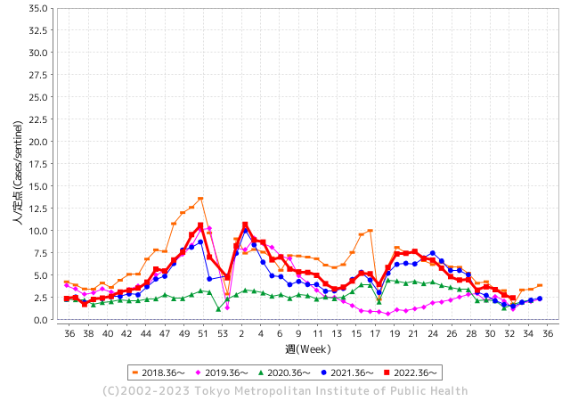
散発事故事例の報告例年より増加している。

 |  |  |  |  |  |  |  |  |  |  |  | レベル5

 |  |  |  |  |  |  |  |  |  |  |  | レベル4

 |  |  |  |  |  |  |  |  |  |  |  | レベル3

 |  |  |  |  |  |  |  |  |  |  |  | レベル2
GⅡ 32週 0例 |  |  |  |  | GⅡ 33週 0例 |  |  |  |  |  |  | レベル1
地方衛生研究所情報 |  |  | 傾向 |  | 出典：地方衛生研究所ネットワーク
★数年間で二番目に高い比率でノロウイルス終息か |  |  |  |  |  |  |  | http://idsc.tokyo-eiken.go.jp/diseases/gastro/gastro/
 |  |  |  | 流行警報 | 警戒警報
 | 2023-08-27 |  | 低散発 | 定点観測値 |  | ▲:減少 | 今週のニュース（Noroｖｉｒｕｓ） (8/21-8/27)
先週
今週
都道府県名 | 流行 ☆増加 ★減少☆★1つで約1ポイント |  |  | 2023/32週 | 2023/33週 | 対前週 | 大量発症事故（業種／内容） 今週 , 先週 |  |  |  | ニュースソース | 日時
北海道 | ★ |  |  | 1.42 | 1.01 | ▲ 0.41 |  |  |  |  |  |  | 北海道
青森県 | ☆ |  |  | 1.87 | 1.92 | 0.05 |  |  |  |  |  |  | 青森県
岩手県 | ★ |  |  | 2.64 | 2 | ▲ 0.64 |  |  |  |  |  |  | 岩手県
宮城県 | ☆ |  |  | 1.44 | 1.67 | 0.23 |  |  |  |  |  |  | 宮城県
秋田県 | ★ |  |  | 1.65 | 1.35 | ▲ 0.30 |  |  |  |  |  |  | 秋田県
山形県 | ★ |  |  | 1.68 | 1.11 | ▲ 0.57 |  |  |  |  |  |  | 山形県
福島県 | ★ |  |  | 1.33 | 0.92 | ▲ 0.41 |  |  |  |  |  |  | 福島県
茨城県 | ★ |  |  | 2.49 | 1.33 | ▲ 1.16 |  |  |  |  |  |  | 茨城県
栃木県 | ★ |  |  | 0.73 | 0.5 | ▲ 0.23 |  |  |  |  |  |  | 栃木県
群馬県 | ★ |  |  | 3 | 1.84 | ▲ 1.16 |  |  |  |  |  |  | 群馬県
埼玉県 | ★ |  |  | 3.56 | 2.28 | ▲ 1.28 |  |  |  |  |  |  | 埼玉県
千葉県 | ★ |  |  | 3.08 | 2.38 | ▲ 0.70 |  |  |  |  |  |  | 千葉県
東京都 | ★ |  |  | 2.77 | 2.47 | ▲ 0.30 |  |  |  |  |  |  | 東京都
神奈川県 | ★ |  |  | 2.31 | 1.82 | ▲ 0.49 |  |  |  |  |  |  | 神奈川県
新潟県 | ★ |  |  | 2.31 | 1.65 | ▲ 0.66 |  |  |  |  |  |  | 新潟県
富山県 | ★ |  |  | 2.9 | 2.21 | ▲ 0.69 |  |  |  |  |  |  | 富山県
石川県 | ★★ |  |  | 5.79 | 3.59 | ▲ 2.20 |  |  |  |  |  |  | 石川県
福井県 | ☆ |  |  | 3.2 | 3.36 | 0.16 | 福井県の福井市保健所は8月17日、福井市のホテルの飲食店が調理、提供した料理を食べた市内外の男女13人が腹痛や嘔吐（おうと）などの症状を訴え、食中毒と断定したと発表した。有症者のうち少なくとも3人と調理従事者3人の便からノロウイルスが検出された。市は食品衛生法に基づき、同店を17、18日の2日間営業停止処分にした。同店は患者発生を把握した14日午後から20日まで営業を自粛している。 |  |  |  | 福井新聞 | 2023-08-18 | 福井県
山梨県 | ☆ |  |  | 2.71 | 2.83 | 0.12 |  |  |  |  |  |  | 山梨県
長野県 | ★ |  |  | 2.64 | 2.09 | ▲ 0.55 |  |  |  |  |  |  | 長野県
岐阜県 | ★ |  |  | 1.92 | 1.66 | ▲ 0.26 |  |  |  |  |  |  | 岐阜県
静岡県 | ★ |  |  | 2.57 | 1.88 | ▲ 0.69 |  |  |  |  |  |  | 静岡県
愛知県 | ★ |  |  | 1.74 | 1.4 | ▲ 0.34 |  |  |  |  |  |  | 愛知県
三重県 | ★ |  |  | 3.48 | 2.84 | ▲ 0.64 |  |  |  |  |  |  | 三重県
滋賀県 | ★ |  |  | 3.25 | 1.94 | ▲ 1.31 |  |  |  |  |  |  | 滋賀県
京都府 | ★ |  |  | 1.84 | 1.09 | ▲ 0.75 |  |  |  |  |  |  | 京都府
大阪府 | ★ |  |  | 2.19 | 1.9 | ▲ 0.29 |  |  |  |  |  |  | 大阪府
兵庫県 | ★ |  |  | 2.56 | 2.49 | ▲ 0.07 |  |  |  |  |  |  | 兵庫県
奈良県 | ☆☆ |  |  | 1.53 | 2.97 | 1.44 |  |  |  |  |  |  | 奈良県
和歌山県 | ☆ |  |  | 2.23 | 2.73 | 0.50 |  |  |  |  |  |  | 和歌山県
鳥取県 | ☆ |  |  | 2.58 | 2.79 | 0.21 |  |  |  |  |  |  | 鳥取県
島根県 | ☆ |  |  | 3.17 | 3.57 | 0.40 |  |  |  |  |  |  | 島根県
岡山県 | ★ |  |  | 3 | 2.91 | ▲ 0.09 |  |  |  |  |  |  | 岡山県
広島県 | ☆ |  |  | 2.53 | 2.64 | 0.11 |  |  |  |  |  |  | 広島県
山口県 | ★ |  |  | 2.55 | 2.48 | ▲ 0.07 |  |  |  |  |  |  | 山口県
徳島県 | ☆ |  |  | 2.57 | 2.74 | 0.17 |  |  |  |  |  |  | 徳島県
香川県 | ☆ |  |  | 3.71 | 4.25 | 0.54 |  |  |  |  |  |  | 香川県
愛媛県 | ★ |  |  | 4 | 2.92 | ▲ 1.08 |  |  |  |  |  |  | 愛媛県
高知県 | ★ |  |  | 2.04 | 1.73 | ▲ 0.31 |  |  |  |  |  |  | 高知県
福岡県 | ★ |  |  | 3 | 2.8 | ▲ 0.20 |  |  |  |  |  |  | 福岡県
佐賀県 | ★ |  |  | 1.26 | 1.22 | ▲ 0.04 |  |  |  |  |  |  | 佐賀県
長崎県 | ★ |  |  | 1.66 | 1.16 | ▲ 0.50 |  |  |  |  |  |  | 長崎県
熊本県 | ★ |  |  | 3.96 | 3.62 | ▲ 0.34 |  |  |  |  |  |  | 熊本県
大分県 | ☆ |  |  | 5.17 | 5.22 | 0.05 |  |  |  |  |  |  | 大分県
宮崎県 | ★ |  |  | 3.92 | 3.33 | ▲ 0.59 |  |  |  |  |  |  | 宮崎県
鹿児島県 | ☆ |  |  | 2.51 | 2.89 | 0.38 |  |  |  |  |  |  | 鹿児島県
沖縄県 | ☆ |  |  | 1.9 | 2.23 | 0.33 |  |  |  |  |  |  | 沖縄県
全国 | ★ |  |  | 2.53 | 2.13 | ▲ 0.40
 |  |  |  |  |  |  |  |  |  |  | 0 | 0
 |  |  |  | 今週 |  |  | 管理レベル「2」
 |  | 先週に比べて全国平均は |  |  |  | 2.13 | ：先週より | ▲ 0.40
 |  | 東京都は |  |  |  | 2.47 | ：先週より | ▲ 0.30
 |  | 最高指数は |  |  | 大分県 | 5.22 | 全国で10.00を超える都道府県数は |  | 0ヶ所 | 増減 | 0

2 | 9-10月、4月以降 施設の所在市町村で流行・ 食中毒が報告される 定点観測値が5.00前後 |  |  |  |  | 【情報共有】 週間・情報収集/情報は毎週確認する 【常設】 嘔吐物処理セットの配備 【体調管理】従業員の健康状況を徹底し、不良者は調理・加工ラインより外す

33 衛生訓話
毎週 ひとつ 覚えていきましょう
今週のお題 (手から黄色ブドウ球菌が出てびっくり )
調理したり、直接食材に触れる人は適切な手洗いが効果的です
↓ 職場の先輩は以下のことを理解して わかり易く 指導しましょう ↓
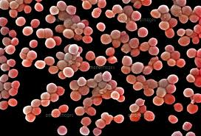
黄色ブドウ球菌
 |  | ★黄色ブドウ球菌(S.aureus 以下Sa.と略す)は、人の鼻腔内に常在しています。 抜き打ちで手洗前100名の健常者の手を調べると、20名程度からSa.を見つけることが出来ます。 健常者の菌量は100個/cm2程度と少量です。 ★手荒れのひどい人や火傷、切り傷のある人では、100,000個/cm2を超えることがあります。こうした人に調理をさせてはいけません。まず手荒れや傷を治してもらってください。 ★Sa.が食品を汚染して107個/g以上に増えると菌体外毒素(エンテロトキシン)が産生され食中毒の原因となります。 ★少量の菌体外毒素は、微生物を体内に侵入させない防御物質です。次亜塩素に手を付けるような過剰な洗浄方法、肌荒れを起こすような強い物理的手洗方法は誤ったものです。心がけたい手指のケアとは、乾燥による手荒れを防ぐために、平素から手指の潤いを保つケアのことです。

毛穴、汗腺

 |  | 、

 | ★問題となるのは、Sa.により産生されるエンテロトキシンA型とH型という毒素です。毒素が産生されなければ 食中毒にはなりません。 ★１０3-4個／ｇ程度の少量のうちに食べてしまえば事故は起きません。 また、食品取扱者の保菌者検査で黄色ブドウ球菌を対象とする検便は意味がありません。

33 海外情報
海外情報 (8/07-8/20) | 国・地域 | 日付
韓国人「韓国で寿司を食べた招待客50人が『集団食中毒』‥（ﾌﾞﾙﾌﾞﾙ」500人以上がその ... livedoor
ソウル松坡区にある結婚式場のビュッフェレストランで食事をしたゲストが集団食中毒の疑い症状を見せ、保健当局が疫学調査に乗り出しました。 これまでに確認された患者だけでも数十人にのぼります。 ソウル松坡区にある結婚式場です。今月19日午後、こちらのビュッフェレストランで食事をしたゲストに集団食中毒の疑い症状が現れました。この日500人余りが食堂を訪れた中で腹痛と下痢、嘔吐などの症状を訴えた患者はこれまで50人に迫ったことが確認されました。一部は状態が深刻で救急救命室にも運ばれたと伝えられ、ほとんどバイキングで寿司やユッケを食べて怪我をしました。現場調査に乗り出した保健所は食べ物を回収し、ソウル市保健環境研究院に精密検査を依頼しました。また、疑い患者を対象に食中毒検査を行っています。結婚式場側は、飲食供給業者が当日配送した刺身に問題があったとみられるとし、食品衛生に関して全般的に確認していると明らかにしました。それと共に、食中毒の疑いがある患者に慰労金を支給し、新郎新婦側が支給した食事代も返す方針だと付け加えました。 保健所側は、その時間帯の結婚式場バイキングレストランの利用客を把握し、全数調査に入る方針です。ただ、賀客が全国から集まったため、調査にはかなりの時間がかかるとみられます。 | 韓国 | 2023-08-25
http://blog.livedoor.jp/sekaiminzoku/archives/57793643.html
中国 日本の水産物の輸入全面停止 処理水放出受け ｜ NHK ｜ 福島第一原発 処理水
福島第一原子力発電所にたまるトリチウムなどの放射性物質を含む処理水について、東京電力が基準を下回る濃度に薄めた上で海への放出を始めたことを受けて、中国の税関当局は、日本を原産地とする水産物の輸入を24日から全面的に停止すると発表しました。中国の税関当局は、発表の中で「福島の『核汚染水』が食品の安全に対してもたらす放射性物質による汚染のリスクを全面的に防いで中国の消費者の健康を守り、輸入食品の安全を確保する」として日本を原産地とする水産物の輸入を24日から全面的に停止すると明らかにしました。また税関当局は「日本の食品の汚染リスクの確認を続け、日本から輸入される食品に対する監督管理を強化する」としていて、水産物以外の食品の輸入にも影響が及ぶおそれがあります。 中国ではすでに７月から、各地の税関当局が日本産の水産物を対象に放射性物質の検査が強化されていて、７月、日本から輸入された水産物は去年の同じ月と比べて金額にしておよそ3割減ったことが明らかになっています。これまで中国は水産物については福島、宮城、それに東京など10の都県からの輸入を停止してきましたが、今回の措置でそれが全国に拡大された形で、日本の漁業に影響が出ることは避けられず、今後の日中関係のさらなる悪化も懸念されます。
https://www3.nhk.or.jp/news/html/20230824/k10014172691000.html
中国各地で食塩買い占め 関連株が急上昇 ｜ 共同通信
【北京共同】中国メディアは24日、東京電力福島第1原発処理水の海洋放出開始を受け、中国各地で食塩の買い占めが起き、スーパーなどで次々と売り切れていると報じた。海水が汚染され、塩が手に入らなくなる事態を懸念しているという。 上海株式市場では食塩を生産、販売する企業の株価が急上昇。中国税関総署が日本からの水産物輸入を全面停止したことを受け、水産関連株も値上がりした。 中国では2011年3月の福島第1原発事故の直後も食塩の買い占めが起きた。 | 中国 | 2023-08-24
https://nordot.app/1067425428448313390
香港政府、福島原発ALPS処理水放出に伴い10都県の水産物輸入禁止措置開始を発表(香港、日本) ｜ ジェトロ
香港政府は8月23日、日本が東京電力福島第1原子力発電所のALPS処理水の放出を24日から開始することに伴い、水産物輸入禁止計画（2023年7月14日記事参照）を24日から開始すると発表した外部サイトへ、新しいウィンドウで開きます。同発表によると、規制対象となる10都県（注）で、2023年8月24日以降に収穫・製造・加工・パッキングされた水産物が対象となる。水産物には活魚、冷凍、冷蔵、乾燥またはその他の方法で保存された水産物、海塩、未加工または加工された海藻を含む。また、東日本大震災後に発生した福島第1原発事故後の2011年3月に福島、千葉、栃木、茨城、群馬の5県産の一部食品に対して実施している輸入規制（2018年7月23日記事参照）は維持するとした。規制は今後も随時更新される可能性があるため、輸出入の前に最新情報を確認することが重要となる。 （注）規制の対象となる10都県は、東京都、福島県、千葉県、栃木県、茨城県、群馬県、宮城県、新潟県、長野県、埼玉県。 | 香港 | 2023-08-24
https://www.jetro.go.jp/biznews/2023/08/7e54645ba409c630.html
タイFDA、GMP証明書の事前登録で通関業務を迅速化(タイ) ｜ ビジネス短信 ―ジェトロの海外ニュース - ジェトロ
タイ保健省食品・医薬品局（FDA）のルートチャイ・ルートウッド副局長は8月17日、食品・医薬品・化粧品・医療器具の輸入手続きを迅速に行えるよう、電子化を導入したと発表外部サイトへ、新しいウィンドウで開きますした。 例えば、食品の輸入に関しては、通常は通関時にFDA検査所で提示するGMP証明書について、事前にe-Submissionシステム外部サイトへ、新しいウィンドウで開きますに登録しておけば、自動的に食品登録番号とひもづけされ、輸入事業者が検査所までGMP証明書を持参しなくても手続きを進めることができるようになる。GMP証明書の事前登録のプロセスはFDA検査所のウェブサイト外部サイトへ、新しいウィンドウで開きますで確認できる。 ルートチャイ副局長によれば、輸入時における手続きの時間短縮のため、e-Submissionシステム経由の輸入申請手続きなどを通じて業務効率の向上を図るという。同時に、e-Submissionシステム経由で申請された書類の信頼性を確認するため、電子署名を確認するシステムを開発中と明らかにした。 | タイ | 2023-08-24
https://www.jetro.go.jp/biznews/2023/08/017aec72752cc554.html
米サブウェイ、身売り合意 最大1兆4千億円（共同通信） - Yahoo!ニュース
ニューヨーク共同】米サンドイッチ店チェーンのサブウェイは24日、米投資ファンドのロアーク・キャピタルに身売りすることで合意したと発表した。2人の共同創業者の一族から株式を取得する。競争激化を背景に経営環境が悪化しており、大手ドーナツ店チェーン「ダンキン」の運営会社などの外食産業に出資するロアークの傘下で立て直しを目指す。ロイター通信によると、買収額は負債を含めて最大で95億5千万ドル（約1兆4千億円）。サブウェイの業績が一定水準に満たなければ減額される契約になっている。サブウェイによると、同社は1965年に創業。日本や米国など100を超える国に計3万7千店弱がある。 | 米国 | 2023-08-23
https://news.yahoo.co.jp/articles/4bc832f77a7d73cfd3b8e04b980dd24df9eaf1b4
海外投資家の中国株売り止まらず、総額1.4兆円に－優良株さえ売却 - ブルームバーグ
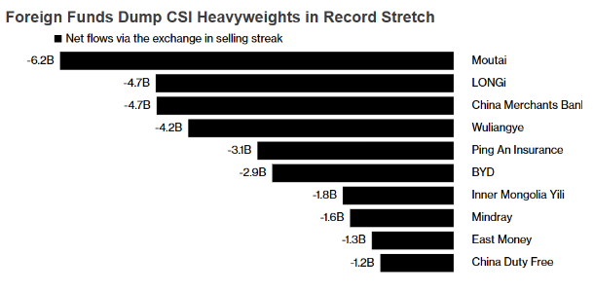 ニューヨーク共同】米サンドイッチ店チェーンのサブウェイは24日、米投資ファンド のロアーク・キャピタルに身売りすることで合意したと発表した。2人の共同創業者の 一族から株式を取得する。競争激化を背景に経営環境が悪化しており、大手ドーナツ店 チェーン「ダンキン」の運営会社などの外食産業に出資するロアークの傘下で立て直し を目指す。 ロイター通信によると、買収額は負債を含めて最大で95億5千万ドル （約1兆4千億円）。サブウェイの業績が一定水準に満たなければ減額される契約になっ ている。 サブウェイによると、 同社は1965年に創業。日本や米国など100を超える国に計3万7千店弱がある。 原題：Global Funds Abandon China Blue Chips in $9.3 Billion Selloff （抜粋） | 米国 | 2023-08-23
https://www.bloomberg.co.jp/news/articles/2023-08-23/RZTV2PT0AFB401
メキシコ政府、遺伝子組み換えトウモロコシ使用規制巡る紛争解決パネル受領、同国の立場説明へ(カナダ、米国、メキシコ)
メキシコ経済省は8月17日、同国の遺伝子組み換えトウモロコシの使用を制限する規制について、米国・メキシコ・カナダ協定（USMCA）第31章に基づく紛争解決パネル設置要請（2023年8月18日記事参照）を米国通商代表部（USTR）から正式に受領したと発表した（経済省プレスリリース8月17日付外部サイトへ、新しいウィンドウで開きます）。経済省は同パネルに対し、メキシコの立場を擁護する準備ができているとし、（1）メキシコの国内規制はUSMCAに整合的なこと、（2）米国が問題視する措置は両国間の貿易に悪影響を与えていないことを証明するとの対処方針を明らかにした。さらに「USMCAの利点は、貿易パートナーの間の紛争解決に明確なルールを定めており、全ての関係者に信頼感を与えることだ。経済省はUSMCAに盛り込まれた約束を順守し、法に従って国家の利益を代表する姿勢を繰り返し表明する」と強調している。 アンドレス・マヌエル・ロペス・オブラドール（AMLO）大統領は8月18日の記者会見で、今回の紛争解決パネルの設置について「これはメキシコだけの問題ではなく、米国や世界中の消費者を助けることになるため、非常に重要だ。遺伝子組み換えトウモロコシの利用を見直す良い機会であり、われわれは健康第一で、メキシコ国民の食糧としての利用を許可しないつもりだ」と強調した（大統領府8月18日付プレスリリース外部サイトへ、新しいウィンドウで開きます）。また「米国の一部企業が政治家に対して資金提供を行い、圧力をかけている」とも発言した。 識者はパネル敗訴の可能性指摘 一方で、フアン・カルロス・ベイカー元通商担当次官は「メキシコ政府が主張してきたことには科学的根拠がなく、パネルの基準ではメキシコが勝つのは非常に難しい」と述べた。また、メキシコ農牧業評議会（CAN）のフランシスコ・チャパ・ゴンゴラ氏は「メキシコがパネルで勝利する可能性は限りなく低い」とし、「もしパネルで米国側に有利な判決が出て、メキシコ政府が判決に従わなかった場合、米国はメキシコにとって最も損害が出る自動車やその他製造業に対する報復関税を課す可能性がある」と、他分野への影響を懸念した（「レフォルマ」紙8月18日） | メキシコ | 2023-08-23
https://www.jetro.go.jp/biznews/2023/08/8b6fb9970b385d52.html
飲食店のミルクシェイクでリステリア食中毒 ３人死亡、３人入院 米ワシントン州 - CNN.co.jp
（ＣＮＮ） 米ワシントン州タコマの飲食店でミルクシェイクを飲んだ客の間でリステリア菌による食中毒が発生し、３人が死亡、３人が入院した。州保健当局が明らかにした。調査の結果、同店のアイスクリーム製造機の不適切な洗浄が原因で、食中毒が起きていたことが分かった。リステリア菌は、摂取後最大７０日まで影響が出ることがある。問題の製造機は今月７日まで使用されていた。６人は２月２７日～７月２２日の間に入院した。ミルクシェイクから検出された病原菌の遺伝子を解析した結果、同じ系統のリステリア菌が原因で食中毒が発生していたことが分かった。回復した３人のうち２人は、タコマ市内の同じ飲食店でミルクシェイクを飲んだ後に具合が悪くなったと証言した。リステリア菌に感染すると、発熱や筋肉痛などを発症し、下痢などの症状を伴うこともある。 州当局は、タコマ市内のこの店で５月２９日～８月７日の間に飲食をしてリステリア菌の症状を発症した客に対し、医師の診察を受けるよう呼びかけている。 米疾病対策センター（ＣＤＣ）によると、米国のリステリア菌による食中毒の件数は年間１６００件と推定され、約２６０人が死亡している。特に高齢者や妊婦、乳幼児、免疫力が低下している大人は影響を受けやすい。 | 米国 | 8/223
https://www.cnn.co.jp/usa/35208032.html
米USTR、メキシコの農業バイオ技術規制を巡りUSMCA紛争解決パネル設置を要請(カナダ、米国、メキシコ) - ジェトロ
米国通商代表部（USTR）は8月17日、メキシコ政府が2月に公布した遺伝子組み換えトウモロコシの使用を制限する政令（2023年2月16日記事参照）に関し、米国・メキシコ・カナダ協定（USMCA）に基づく紛争解決パネルの設置を要請したと発表外部サイトへ、新しいウィンドウで開きますした。USMCAの規定では、提訴国から要請があった時点で、パネルが設置されたことになる。 米国政府は、メキシコ政府の政令がUSMCA第9章（衛生・植物検疫措置）で定められた義務に不整合と主張し、3月に同章に基づいてメキシコ政府に技術的協議の申し入れを行った（2023年3月8日記事参照）。しかし、協議では問題の解決に至らなかったため、USTRは6月、メキシコ政府にUSMCA第31章に基づく協議を要請し、正式に紛争解決手続きを開始していた（2023年6月5日記事参照、注1）。 USTRが発表した紛争解決パネル設置要請に関する文書PDFファイル(外部サイトへ、新しいウィンドウで開きます)によると、米国とメキシコは協議を行ったが、ここでも問題を解決できず、米国は紛争解決パネルの設置要請を決定した（注2）。ロイター（8月3日）によると、メキシコ政府は協議で、遺伝子組み換えトウモロコシが健康に与える影響について共同で科学的検証を行うことを提案したが、米国政府は拒否したとされる。メキシコのアンドレス・マヌエル・ロペス・オブラドール大統領は3月、2国間で遺伝子組み換えトウモロコシによる害が存在するかどうかの科学的な分析がなされることに期待を示していた（2023年3月8日記事参照）。 USTRのキャサリン・タイ代表はプレスリリースで、「USMCA紛争パネルを通じて、米国の懸念を解決し、消費者が引き続き安全で手頃な価格の食品と農産物を入手できるようにすることを目指す」と述べた。トム・ビルサック農務長官も「メキシコとの紛争解決パネルの設置要請により、米国はUSMCAに基づく権利を引き続き行使し、米国の生産者と輸出業者がメキシコ市場に完全かつ公正にアクセスできるようする」と言明した。USMCAに基づく紛争解決パネルが設置されたのは、今回が5回目（2023年8月8日付地域・分析レポート参照）。これまで、米国がカナダの乳製品輸入に関する関税割当制度（TRQ）の運用を巡って提訴した件で2回と、カナダが同国製太陽光発電製品に対する米国の緊急輸入制限（セーフガード）措置を巡って提訴した件、メキシコとカナダが自動車原産地規則の解釈を巡って米国を提訴した件で、それぞれ設置事例がある（2022年2月17日記事、2023年1月13日記事、2023年2月1日記事参照）。 | 米国 | 2023-08-23
https://www.jetro.go.jp/biznews/2023/08/6448986606c2e5b5.html
アサヒGHD、グループの調達統合 シンガポール新会社に - 日本食糧新聞電子版
アサヒグループホールディングス（HD）は24年1月、シンガポールで「Asahi Global Procurement Pte. Ltd.」を立ち上げ、運営をスタートする。同社はグループ全体の調達機能の高度化を目的として、23年7月に設立した100％子会社。従業員数は約50人となる予定。 これまで個別に行ってきたグループのグローバル、各地域、各国の調達機能を統合。原材料や資材、間接材を一体で調達することで、グループシナジーの創出が期待できる品目のカテゴリーマネジメントとソーシ | シンガポール | 2023-08-22
https://news.nissyoku.co.jp/news/maruyama20230817095443843

33 感染症統計
届出感染症 第三類 腸管出血性大腸菌 |  |  |  |  |  |  |  |  |  |  |  |  |  | 届出感染症 第三類 細菌性赤痢菌
全国 報告数推移 医療機関からの届出数 |  |  |  |  |  |  |  |  |  |  |  |  |  | 全国 報告数推移 届出患者数（人）
 | 1月 | 2月 | 3月 | 4月 | 5月 | 6月 | 7月 | 8月 | 9月 | 10月 | 11月 | 12月 | 合計 |  | 1月 | 2月 | 3月 | 4月 | 5月 | 6月 | 7月 | 8月 | 9月 | 10月 | 11月 | 12月 | 合計
12-21年月平均 | 68 | 56 | 67 | 103 | 188 | 415 | 606 | 830 | 565 | 364 | 207 | 135 | 3,640 | 12-21年月平均 | 8 | 9 | 13 | 7 | 9 | 9 | 8 | 11 | 10 | 20 | 12 | 12 | 131
 |  |  |  |  |  |  |  | 今週 |  |  |  |  |  |  |  |  |  |  |  |  |  | 今週
 |  |  |  |  |  |  |  | 138 |  |  |  |  |  |  |  |  |  |  |  |  |  | 0
2023年 | 82 | 62 | 99 | 112 | 224 | 518 | 512 | 331 |  |  |  |  |  | 2023年 | 1 | 1 | 4 | 2 | 2 | 7 | 7 | 0
2022年 | 81 | 39 | 72 | 89 | 258 | 416 | 554 | 568 | 578 | 337 | 169 | 168 | 3,329 | 2022年 | 0 | 5 | 4 | 1 | 1 | 1 | 1 | 1 | 0 | 0 | 0 | 2 | 16
2021年 | 81 | 48 | 71 | 128 | 171 | 350 | 569 | 553 | 458 | 306 | 220 | 229 | 3,184 | 2021年 | 1 | 2 | 1 | 0 | 0 | 0 | 1 | 1 | 0 | 1 | 0 | 0 | 7
2020年 | 112 | 85 | 60 | 97 | 95 | 305 | 544 | 449 | 475 | 505 | 219 | 98 | 3,044 | 2020年 | 16 | 1 | 19 | 3 | 13 | 1 | 2 | 2 | 0 | 24 | 4 | 2 | 87
2019年 | 84 | 100 | 77 | 80 | 236 | 438 | 631 | 752 | 523 | 427 | 253 | 136 | 3,737 | 2019年 | 7 | 7 | 13 | 3 | 8 | 11 | 5 | 11 | 9 | 9 | 20 | 37 | 140
2018年10月3日、山梨県内の宿坊を利用した2グループ42名が赤痢にかかりました。使用水や従事者からは赤痢菌が検出されておらず現在のところ感染源は不明です。
2018年 | 41 | 44 | 67 | 103 | 311 | 415 | 539 | 1,165 | 534 | 297 | 205 | 92 | 3,813 | 2018年 | 9 | 22 | 18 | 9 | 21 | 14 | 6 | 13 | 7 | 81 | 31 | 37 | 268
埼玉県と群馬県の総菜店で販売されたポテトサラダを食べた人が腸管出血性大腸菌O157に感染した、という集団食中毒に関するニュースが2017年8月21日以降、新聞やテレビで取り上げられました。
2017年 | 57 | 35 | 95 | 112 | 131 | 340 | 483 | 1339 | 614 | 349 | 236 | 68 | 3,859 | 2017年 | 19 | 12 | 8 | 12 | 7 | 15 | 16 | 12 | 16 | 6 | 12 | 6 | 141
2016年 | 68 | 42 | 44 | 75 | 135 | 448 | 507 | 808 | 795 | 313 | 246 | 143 | 3,624 | 2016年 | 9 | 16 | 12 | 6 | 7 | 14 | 9 | 14 | 9 | 9 | 8 | 7 | 120
2011年8月に外食チェーン店が原因とされた赤痢菌Shigella sonneiの広域集団感染事例が青森県、宮城県、山形県、福島県において発生した。本事例は、それとほぼ同時期に発生しておりその関連性が強く疑われた事例である。
※2023年 第33週（8/14～8/20） 現在 |  |  |  |  |  |  |  |  |  |  |  |  |  | ※2023年 第33週（8/14～8/20） 現在

 | 腸管出血性大腸菌 |  | 平年並み |  |  |  |  |  |  |  |  |  |  |  | 赤痢 | 増加中 注意!
Ｈ２９／８月は非常に多かった

腸管出血性大腸菌
 | 2023年 | 2022年 | 2021年 | 2020年 | 2019年 | 2018年 | 2017年 | 2016年 | 2015年
 | 82 | 81 | 81 | 112 | 84 | 41 | 57 | 68
 | 62 | 39 | 48 | 85 | 100 | 44 | 35 | 42
 | 99 | 72 | 71 | 60 | 77 | 67 | 95 | 44
 | 112 | 89 | 128 | 97 | 80 | 103 | 112 | 75
 | 224 | 258 | 171 | 95 | 236 | 311 | 131 | 135
 | 518 | 416 | 350 | 305 | 438 | 415 | 340 | 448
 | 512 | 554 | 569 | 544 | 631 | 539 | 483 | 507
 | 331 | 568 | 553 | 449 | 752 | 1,165 | 1,339 | 808
 |  | 578 | 458 | 475 | 523 | 534 | 614 | 795
 |  | 337 | 306 | 505 | 427 | 297 | 349 | 313
 |  | 169 | 220 | 219 | 253 | 205 | 236 | 246
 |  | 168 | 229 | 98 | 136 | 92 | 68 | 143
細菌性赤痢菌
 | 2023年 | 2022年 | 2021年 | 2020年 | 2019年 | 2018年 | 2017年 | 2016年
 | 1 | 0 | 1 | 16 | 7 | 9 | 19 | 9
 | 1 | 5 | 2 | 1 | 7 | 22 | 12 | 16
 | 4 | 4 | 1 | 19 | 13 | 18 | 8 | 12
 | 2 | 1 | 0 | 3 | 3 | 9 | 12 | 6
 | 2 | 1 | 0 | 13 | 8 | 21 | 7 | 7
 | 7 | 1 | 0 | 1 | 11 | 14 | 15 | 14
 | 7 | 1 | 1 | 2 | 5 | 6 | 16 | 9
 | 0 | 1 | 1 | 2 | 11 | 13 | 12 | 14
 |  | 0 | 0 | 0 | 9 | 7 | 16 | 9
 |  | 0 | 1 | 24 | 9 | 81 | 6 | 9
 |  | 0 | 0 | 4 | 20 | 31 | 12 | 8
 |  | 2 | 0 | 2 | 37 | 37 | 6 | 7

コロナ５類移行に伴う 人の往来の増加、会食機会の増加。 食肉原材不足から 衛生度合いの低い原材料の市場への放出?

※2023年 第11週（3/13～3/19） 現在

 |  |  |  |  |  |  |  |  |  |  |  |  |  |  | 腸管系感染症は新型コロナウイルス予防の手洗い、手指消毒で
 |  |  |  |  |  |  |  |  |  |  |  |  |  |  | 圧倒的に感染防御できている

32 感染症情報
2023年第32週（8月7日〜8月13日）
1類感染症 | 報告なし
2類感染症 | 結核例 204
指定感染症 新型コロナウイルス感染症 | 厚生労働省：国内の発生状況など https://www.mhlw.go.jp/stf/covid-19/kokunainohasseijoukyou.html#h2_1 厚生労働省：データからわかる－新型コロナウイルス感染症情報－ https：//covid19.mhlw.go.jp/
 | https://www.mhlw.go.jp/stf/covid-19/kokunainohasseijoukyou.html#h2_1
 | 厚生労働省：データからわかる－新型コロナウイルス感染症情報－
 | https：//covid19.mhlw.go.jp/
3類感染症 細菌性赤痢2例 | 無し
腸管出血性大腸菌感染症 | 腸管出血性大腸菌感染症71例（有症者49例、うちHUS 1例） 感染地域：‌国内57例、モンゴル1例、イタリア/フランス1例、国内・国外不明12例 国内の感染地域：‌東京都9例、神奈川県5例、埼玉県4例、愛知県4例、大阪府3例、奈良県3例、長崎県3例、兵庫県2例、島根県2例、岡山県2例、香川県2例、北海道1例、青森県1例、福島県1例、 群馬県1例、富山県1例、山梨県1例、広島県1例、福岡県1例、宮崎県1例、東京都/神奈川県1例、東京都/長野県1例、国内（都道府県不明）7例
 | 年齢群：‌0歳（1例）、1歳（1例）、2歳（2例）、3歳（1例）、7歳（2例）、9歳（2例）、 10代（11例）、20代（15例）、30代（9例）、40代（5例）、50代（7例）、 60代（7例）、70代（7例）、90代以上（1例） | 血清群・毒素型：‌O157 VT1・VT2（31例）、O157 VT2（9例）、O103 VT1（6例）、O111 VT1（3例）、 O128VT1・VT2（2例）、O26 VT1（2例）、O1VT1（1例）、O111 VT1・VT2（1例）、O26VT2（1例）、その他・不明（15例） 累積報告数：1,815例（有症者1,231例、うちHUS 30例．死亡2例）
４類感染症 | E型肝炎7例 感染地域（感染源）：‌宮城県1例（貝類）、長野県1例（豚肉）、 大阪府1例（不明）、鹿児島県1例（豚肉）、滋賀県/大阪府1例（不明）、 国内・国外不明2例（不明2例） A型肝炎1例 感染地域：岩手県 | レジオネラ症26例（肺炎型26例） 感染地域：‌神奈川県3例、東京都2例、熊本県2例、宮城県1例、栃木県1例、群馬県1例、埼玉県1例、千葉県1例、 長野県1例、岐阜県1例、静岡県1例、京都府1例、広島県1例、福岡県1例、佐賀県1例、長崎県1例、宮崎県1例、 国内（都道府県不明）1例、千葉県/中国1例、タイ/ベトナム1例、国内・国外不明2例 年齢群：‌40代（1例）、50代（3例）、60代（9例）、70代（4例）、80代（7例）、90代以上（2例）累積報告数：1,291例
5類感染症 | アメーバ赤痢4例（腸管アメーバ症4例） 感染地域：‌神奈川県1例、福岡県1例、カンボジア1例、国内・国外不明1例 感染経路：経口感染1例、その他・不明3例

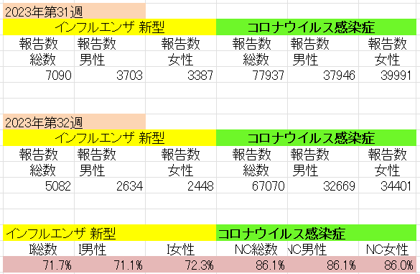
インフルエンザ と 新型コロナ

 |  | 対前週 インフルエンザ 28% 減少 新型コロナウイルス 14%減少

33 食品表示
食品表示 (8/21-8/27)
疑義が生じた機能性表示食品、85商品が届出撤回…残りは3商品に
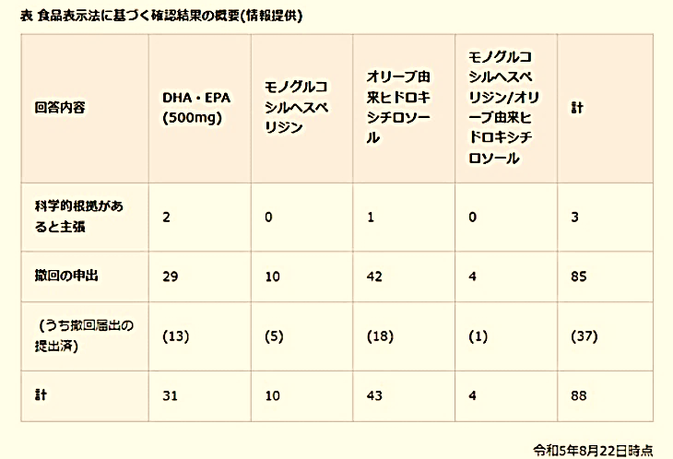 景品表示法違反に問われた商品と同じ科学的根拠を用いた機能性表示食品88商品について、消費者庁が24日公表した「食品表示法に基づく確認結果の概要」によると、科学的根拠があると主張して撤回の意向を示していないのは、残り3商品となった。
日本産水産物、加工利用も禁止
中国国家市場監督管理総局は２５日、食品加工メーカーなどに対し、日本産水産物を調達し、加工食品向けに利用、販売することを禁止すると通知した。写真は、北京市内のスーパーで食塩を手に取る買い物客＝同日【時事通信社】
中国産ワカメ「鳴門産」と偽り販売か…業者元代表の男性を書類送検「利益上げるため」
中国産ワカメを鳴門産と偽って卸売業者に販売していたとして、警察が徳島市の業者の元代表の男性を書類送検しました。 不正競争防止法違反と食品表示法違反の疑いで書類送検されたのは、徳島市の食品卸売業者の代表だった男性（50代）です。 警察によりますと、男性は去年2月に中国産の湯通し塩蔵ワカメ約15キロを「徳島県鳴門産」と偽って業者に約1万1300円で販売したなどの疑いがもたれています。 男性は中国産ワカメを県内の輸入代行業者から仕入れ、無印の段ボールに詰め替え事前に作成した鳴門産のシールを貼り付けて販売していたということです。 警察の任意での取り調べに対して、男性は容疑を認めていて、「鳴門産にすることで利益を上げるためだった」と話しているということです。 この事件をめぐっては、去年11月29日に農水省が管轄する機関が抜き打ち検査を行い、不正が発覚したとして県が警察に刑事告発をしていました。 | et
【分かりやすく解説】国際的な食品規格「コーデックス（CODEX）」とは？ - フーズチャネル
コーデックスとは？ コーデックスとは、コーデックス・アリメンタリウス（Codex Alimentarius）という「食品規格」を意味するラテン語を略したものであり、コーデックス規格とも呼ばれています。 コーデックス規格とは、端的にはコーデックス委員会で策定された国際食品規格のことです。 コーデックス規格とコーデックス委員会 コーデックス規格を策定しているのが、国際食品規格委員会、通称コーデックス委員会です。コーデックス委員会は、国連機関であるFAO（国連食糧農業機関）とWHO（世界保健機関）が合同で1962年に設立し、2023年3月時点では日本を含む188カ国と1加盟機関（EU）が参加しています。コーデックス規格は国際社会で共有される食品規格として、世界的に認められています。コーデックス委員会は、食品衛生のガイドラインや規格を作ることで食の安全を守り、食品取引の公正性を保つこと役割があるのです。 コーデックスの規格づくりの8ステップ コーデックスで規格が作られるまでには、コーデックス委員会内で食品規格を作るための議論が行われます。この議論から提案文書が作成され、年に1度の総会に提出される流れです。コーデックス委員会では、新規提案から規格原案採択の5ステップと企画案作成から最終採択までの3ステップの合計8ステップで作業を進めるようにマニュアルで定められています。 (この後は、実際のニュースを読んで勉強してください。)

なお、情報提供ページは提供者側により短期間で削除される場合もあります。予めご了解ください。

